90DEG
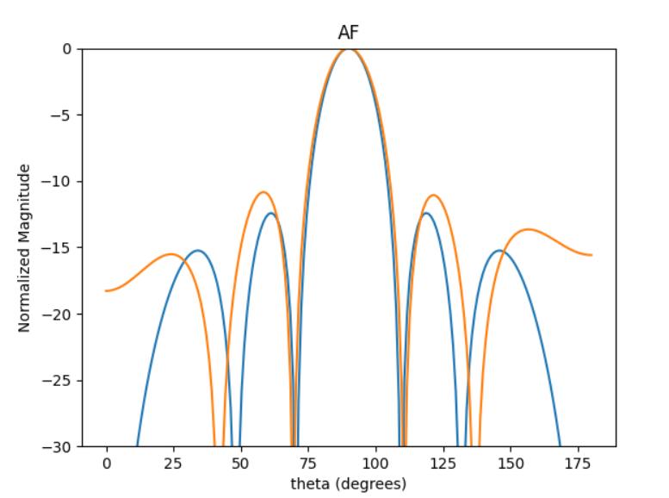
 | 0 | 1 | 2 | 3 | 4 | 5 | HPBW | SLL | DIR
0 | 2.9238295754 | 2.9211272684 | 2.9406750419 | 2.9020465871 | 2.946719544 | 2.9716047687 | 20 | -10.768732907 | 3.8657000083
1 | 2.0643798252 | 1.916416394 | 1.9627198905 | 1.8418456349 | 1.8984572751 | 1.7398703985 | 19 | -10.517942642 | 3.8919773304
2 | 3.5724832025 | 3.5856873219 | 3.4911459694 | 3.5718473367 | 3.5432013393 | 3.5854736244 | 19 | -10.837002551 | 3.8645055558
3 | 3.0354796107 | 2.7950175093 | 2.8941847014 | 2.7955050851 | 2.8831288956 | 2.6430805356 | 19 | -9.9403333879 | 3.8991128817
4 | 3.2545833669 | 3.0254979561 | 3.1154489817 | 3.055122031 | 3.0989903097 | 2.8954450001 | 20 | -9.9436771989 | 3.8917823921
5 | 4.5857072702 | 4.611448282 | 4.5774855358 | 4.5847989964 | 4.585403103 | 4.6208889271 | 19 | -10.797430414 | 3.8688537294
6 | 3.1071644424 | 3.2637900953 | 3.1773460521 | 3.2174155481 | 3.1152728735 | 3.2569533533 | 20 | -10.200092499 | 3.8688069187
7 | 2.7783655784 | 2.8143733509 | 2.7846989146 | 2.806726466 | 2.7612675901 | 2.8072560363 | 19 | -10.779470761 | 3.8702016174
8 | 2.3037575777 | 2.4175584271 | 2.3787565603 | 2.3715243714 | 2.3244905032 | 2.3923349309 | 19 | -10.373095852 | 3.8670415968
9 | 2.5632451081 | 2.4389568809 | 2.4699794651 | 2.3903749456 | 2.4177969298 | 2.2724721325 | 20 | -10.48420326 | 3.8872287193

60DEG
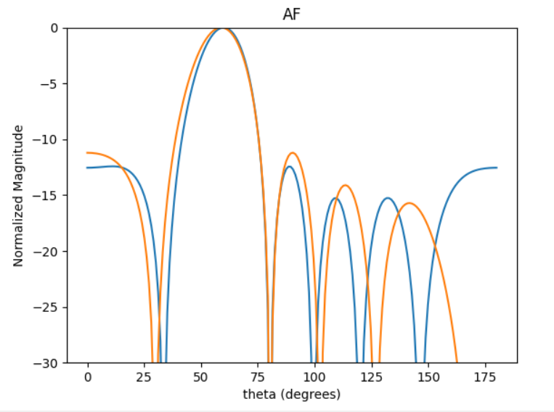
 | 0 | 1 | 2 | 3 | 4 | 5 | HPBW | SLL | DIR
0 | 2.039621435 | 0.63155452129 | 5.3604473098 | 3.8191817606 | 2.2597556877 | 0.84367066871 | 23 | -10.893161351 | 3.8891671818
1 | 3.8070261144 | 2.4178909518 | 0.90473129847 | 5.7219096616 | 4.2711253929 | 2.7527850395 | 22 | -10.051342337 | 3.8353041945
2 | 1.7733934735 | 0.25901618181 | 5.1372315192 | 3.6175289772 | 2.2023837473 | 0.65183802653 | 22 | -9.8018708312 | 3.8323934327
3 | 3.3950315161 | 1.9689339204 | 0.36482188104 | 5.3080761744 | 3.7679307177 | 2.3059202715 | 22 | -9.7079147981 | 3.838455775
4 | 3.496753128 | 2.1078441601 | 0.53430235732 | 5.2541051831 | 3.6842793932 | 2.3121811582 | 22 | -11.20200874 | 3.8908256093
5 | 4.4713571844 | 3.0746081474 | 1.5783410867 | 0.050874549507 | 4.8253597669 | 3.4752491843 | 22 | -10.752625314 | 3.8556841083
6 | 0.90966214248 | 5.7490467449 | 4.3463961077 | 2.7437607607 | 1.3161429798 | 6.1358925744 | 22 | -10.517317355 | 3.848501
7 | 4.9557822439 | 3.6136100562 | 1.9941341706 | 0.55486978653 | 5.2235395551 | 4.0115697012 | 22 | -11.048226853 | 3.8356415229
8 | 1.7876766058 | 0.43358728694 | 4.9917668416 | 3.745715834 | 2.0994008373 | 0.7626503455 | 22 | -9.9206880484 | 3.8306590719
9 | 2.950419084 | 1.7080987124 | 0.15708557064 | 4.9749271211 | 3.3967698842 | 1.9642629415 | 22 | -10.757041173 | 3.8362694059

45DEG
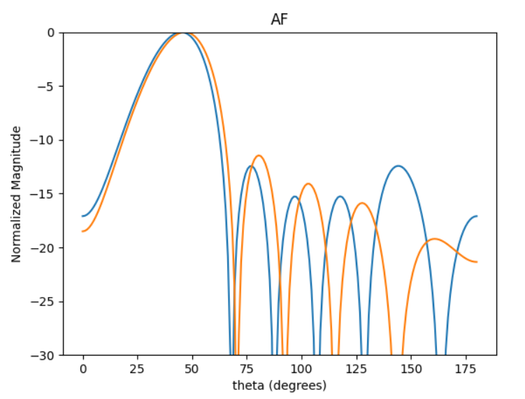
 | 0 | 1 | 2 | 3 | 4 | 5 | HPBW | SLL | DIR
0 | 2.0848911879 | 0.19980341172 | 4.4301757337 | 2.1598085686 | 0.12939753796 | 4.5756627948 | 27 | -10.677056986 | 3.4845780281
1 | 1.5027922906 | 5.9663697891 | 3.8213154716 | 1.6874274969 | 5.8419206147 | 3.957319623 | 28 | -11.101532129 | 3.4860425978
2 | 5.634470517 | 3.8324722329 | 1.6583622176 | 5.842238983 | 3.7059906434 | 1.8325026381 | 27 | -11.140132832 | 3.4912862867
3 | 2.7957809419 | 0.95031487594 | 5.1299389536 | 2.9816832848 | 0.88575332371 | 5.2492773167 | 27 | -11.272338984 | 3.4876113199
4 | 2.6668669697 | 0.79737946866 | 4.9525084823 | 2.8425411413 | 0.7267562073 | 5.1203316157 | 27 | -11.390932429 | 3.4915559674
5 | 5.217141598 | 3.3051520494 | 1.2123075707 | 5.3218643788 | 3.2623469797 | 1.3933628546 | 27 | -11.236652441 | 3.4881810709
6 | 5.1338610812 | 3.2900855895 | 1.2218840851 | 5.4386490999 | 3.3437073265 | 1.4792098299 | 27 | -11.450401628 | 3.5317129723
7 | 1.2850974898 | 5.7477296126 | 3.5884915618 | 1.4769898374 | 5.6014619541 | 3.7643514751 | 28 | -11.029915372 | 3.4916050148
8 | 3.8106152031 | 2.0228195359 | 6.1188421184 | 4.0161058541 | 1.8018720426 | 0.074544495192 | 27 | -10.61581018 | 3.4929187116
9 | 4.7947558077 | 2.965400707 | 0.81950431646 | 4.961091434 | 2.8744284106 | 0.99513407749 | 27 | -11.109023069 | 3.4923229337

30DEG
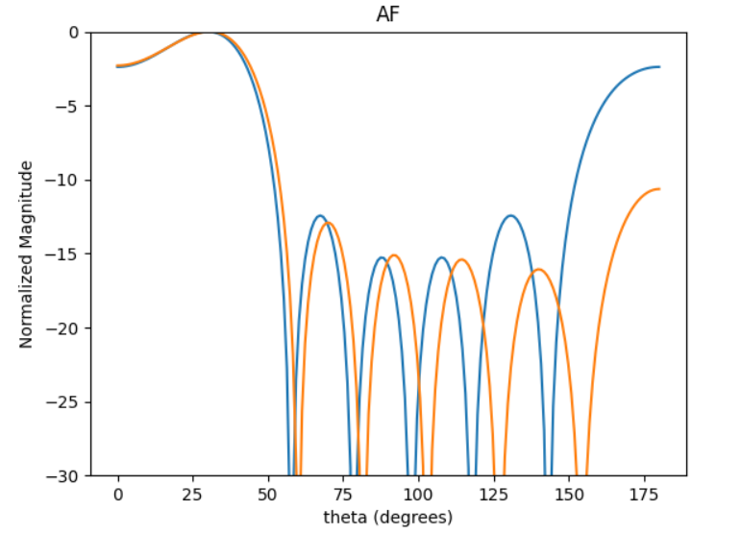
 | 0 | 1 | 2 | 3 | 4 | 5 | HPBW | SLL | DIR
0 | 4.6983606873 | 2.3657903354 | 6.0224008246 | 3.4478303631 | 0.83270306803 | 4.7906719177 | 47 | -2.2701128565 | 2.9119010997
1 | 4.378210193 | 1.9345512331 | 5.6470181517 | 3.1021290469 | 0.52249662703 | 4.3664277862 | 47 | -2.2517440696 | 2.9209317691
2 | 3.1026223428 | 0.59294470843 | 4.3152726055 | 1.7856459898 | 5.51627656 | 3.023485914 | 47 | -2.2087410269 | 2.9179254853
3 | 1.7671535526 | 5.6240290749 | 3.0699021329 | 0.47505130314 | 4.2360526626 | 1.7717957199 | 47 | -2.2827186742 | 2.9218452935
4 | 4.8569284784 | 2.4984380746 | 6.1401638748 | 3.6163189446 | 0.99321350214 | 4.9239887517 | 47 | -2.2828878554 | 2.9160232801
5 | 2.6321899229 | 0.22892244628 | 3.9264085149 | 1.3794091246 | 5.056204883 | 2.6655697314 | 47 | -2.2740155055 | 2.9193040685
6 | 4.4036422368 | 2.0260315799 | 5.746255127 | 3.1126336505 | 0.57978913955 | 4.4573523284 | 47 | -2.2799496461 | 2.918058292
7 | 4.6312955569 | 2.2443671459 | 5.9364328576 | 3.3768438644 | 0.71491434646 | 4.7169832213 | 47 | -2.2699440605 | 2.9083738542
8 | 3.5460757154 | 1.2571461261 | 4.8522401068 | 2.3171700222 | 5.9538851584 | 3.6442258766 | 47 | -2.238016693 | 2.9047968288
9 | 0.960982971 | 4.7921449251 | 2.2728839546 | 5.9917227285 | 3.4399232408 | 0.93480318994 | 47 | -2.2860234266 | 2.9206519221

20DEG
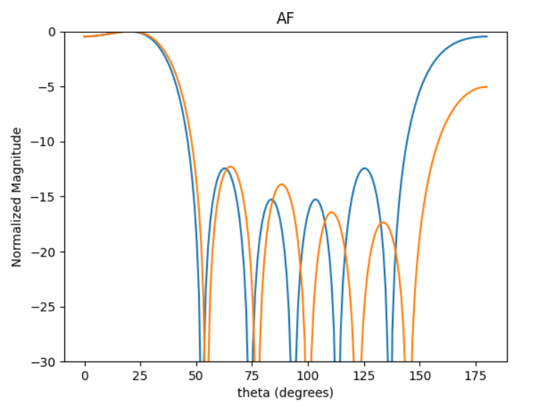
 | 0 | 1 | 2 | 3 | 4 | 5 | HPBW | SLL | DIR
0 | 0.31576103577 | 3.4551151972 | 0.96437356332 | 4.457197989 | 1.6936400815 | 5.1904833106 | 40 | -0.38016969605 | 2.6617163765
1 | 1.6031981648 | 5.2439704992 | 2.4410451431 | 5.855206589 | 3.030902769 | 0.58893253545 | 40 | -0.43967857921 | 2.7048236093
2 | 6.0201097644 | 3.5871929129 | 0.94682065989 | 4.0817740066 | 1.3947874784 | 5.0436061894 | 40 | -0.43271041889 | 2.6834447852
3 | 3.48897252 | 0.89140364642 | 4.3419565511 | 1.5861512702 | 5.0103601475 | 2.4393436685 | 40 | -0.45433722933 | 2.723435206
4 | 0.12092431292 | 3.8742549958 | 1.0210035363 | 4.466738641 | 1.6931786256 | 5.3705663138 | 40 | -0.44544796419 | 2.7195138609
5 | 3.9189499537 | 1.4175448712 | 4.8252326159 | 2.0216282383 | 5.4052067508 | 2.9424426083 | 40 | -0.43973734123 | 2.7114473975
6 | 2.2570884786 | 5.368553187 | 2.8883879687 | 0.038104443647 | 3.506978084 | 0.97777164656 | 40 | -0.41421724634 | 2.6318398496
7 | 6.0845880404 | 3.5039511711 | 0.73410387047 | 4.1387171197 | 1.3919960687 | 5.0246439349 | 40 | -0.45102468216 | 2.7233758265
8 | 2.5071083728 | 5.8743414169 | 3.2715913424 | 0.37893790367 | 4.0122748867 | 1.2551217731 | 40 | -0.42725007361 | 2.7077024543
9 | 3.1468340255 | 0.82722276522 | 4.1150287219 | 1.2711167354 | 4.7128062613 | 2.2426668239 | 40 | -0.43806154923 | 2.6868760132

